Portada
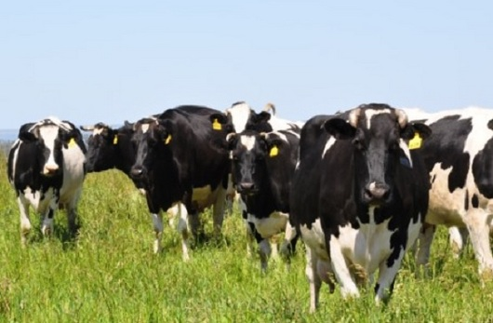
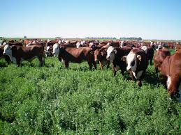
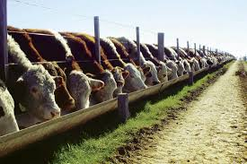
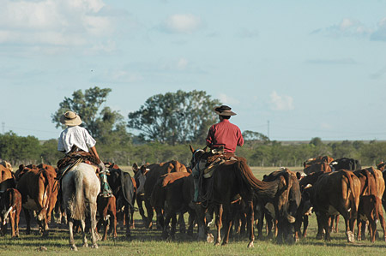
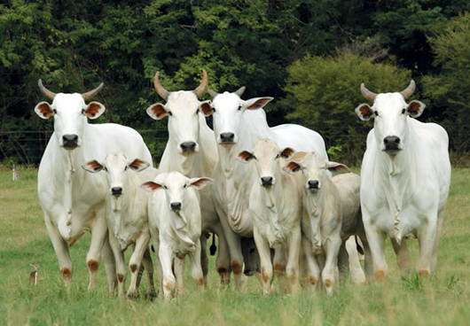
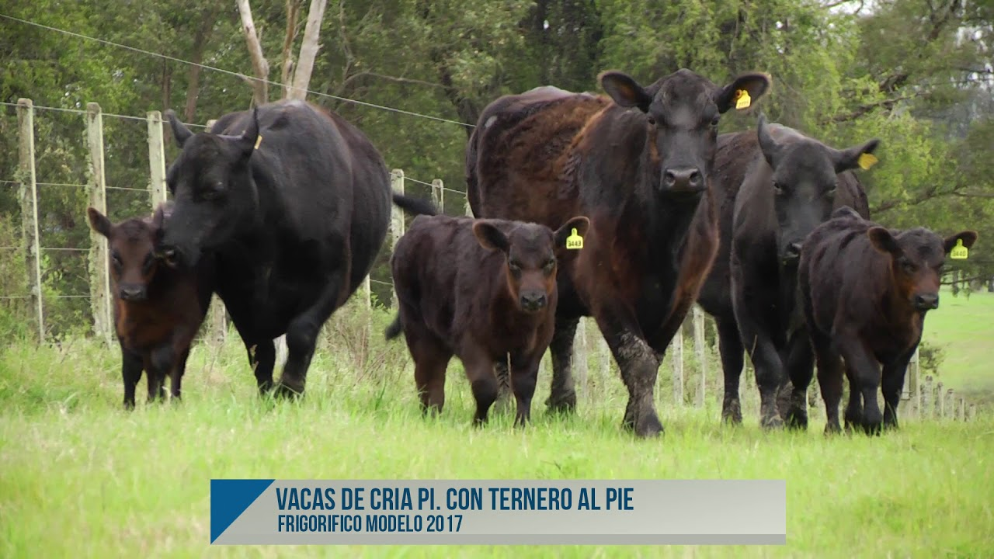

Versión al 01-Nov-2024

Planilla para el cálculo de la
Producción de Carne y el Ingreso Ganadero
Normas de Gestión CREA - Área Empresa - I+D - CREA ©
Planilla para el cálculo de la
Producción de Carne y el Ingreso Ganadero
Normas de Gestión CREA - Área Empresa - I+D - CREA ©

Para comenzar, lea las instrucciones haciendo click aquí

Ayuda
 | Planilla para el cálculo de la Producción de Carne y del Ingreso Neto Ganadero

1.- | Segui las instrucciones que indica la Guía de ayuda rápida en la solapa Planilla de datos. La misma te guiará por las distintas tablas a completar.
2.- | Paso 1 de la Guía de ayuda rápida: Primero tenes que completar el Inventario de inicio con el que comenzarás a cargar los datos. Es la única vez que cargarás un inventario. Luego, en función de los movimientos de altas y bajas que registres, se irá visualizando el inventario de hacienda actualizado en la Tabla de Stock Contable (por altas y bajas generadas por los movimientos). Tenés que incluir el nombre de la categoría, la actividad a la que pertenece dicha categoría, el tipo de activo del cual se trata (*), la cantidad de cabezas por categoría, los kilos/cabeza promedio de la categoría y el precio de cada categoría en ese momento. En el caso de las categorías de cría (toros, vacas o vaquillonas del rodeo de cría) que habitualmente el mercado valoriza por cabeza y que tienen un "peso de inventario constante", indica ese valor dividido por los kilos de la categoría, quedando registrado entonces el valor por kilo. (*) Teniendo en cuenta que tanto el Margen de Contribución como el Resultado por Producción incluyen la tenencia de los Bienes de Cambio, pero no así la tenencia de los Bienes de Uso, es importante discriminar entre ambos tipos de activo. Por lo tanto el Resultado por Tenencia se discrimina entre el que impacta en el ACTIVO CORRIENTE y el que lo hace sobre el ACTIVO NO CORRIENTE.
3.- | Si desearas agregar otra categoría adicional (por ejemplo Novillos), inserta una fila sobre la categoría siguiente a donde quieres agregarla (en este caso: Novillitos). Al insertarse la fila debes: 1) Ingresá la fecha del Inventario de inicio, 2) Escribi la categoría que desees y 3) Indicá la actividad a la que pertenece la categoría correspondiente. Las formulas de las columnas preestablecidas, se completarán automáticamente. Hay que tener en cuenta que la categoría que agregues, no puede tener el mismo nombre que otra de la tabla. En caso de ser necesario, escribí la categoría con alguna diferencia (por ejemplo Novillitos 2, Novillitos JR, etc.)
4.- | Paso 2 de la Guía de ayuda rápida: Luego comienza a ingresar los movimientos de hacienda (ventas, compras, traslados, muertes, nacimientos, cambios de categoría, etc.). Antes de hacerlo indicá la campaña que estás analizando (30-6-AAAA a 30-6-AAA), en las casillas correspondientes. Estos movimientos iran modificando las existencias, tanto en cabezas, como en "kilos contables" y en "valores contables", es decir de lo que resulte de dichos movimientos. Hasta aquí no considerará los kilos ganados, o perdidos, y sus correspondientes valores económicos. Las categorías de animales que pueden registrarse en la tabla de movimientos, son aquellas que figuran en la Tabla del Inventario de inicio. En caso de necesitar agregar una nueva categoría, tenés que agregar la misma en aquella tabla, siguiendo las instrucciones del punto anterior (3.-). En este caso, dicha categoría tendrá todos sus datos iniciales con valor 0 (cero).
5.- | En caso que quieras agregar un movimiento con fecha anterior a las últimas registradas, si bien podes hacerlo sin seguir un orden cronológico, te sugerimos que lo respetes. Para ello ubica el cursor sobre el margen izquierdo de la celda de la fecha siguiente a donde quieres agregarla. Aparecerá una flecha negra como la que se observa en la figura 1. Hacé click allí con el botón derecho del mouse y se desplegará un menú. En el mismo hacé clíck en Insertar, y luego en Filas de la tabla arriba (Figura 2). Se agregará una fila por encima, pero sólo en la tabla y no en toda la planilla. Allí escribí los datos del movimiento omitido. Las formulas de las columnas preestablecidas, se completarán automáticamente.
 | 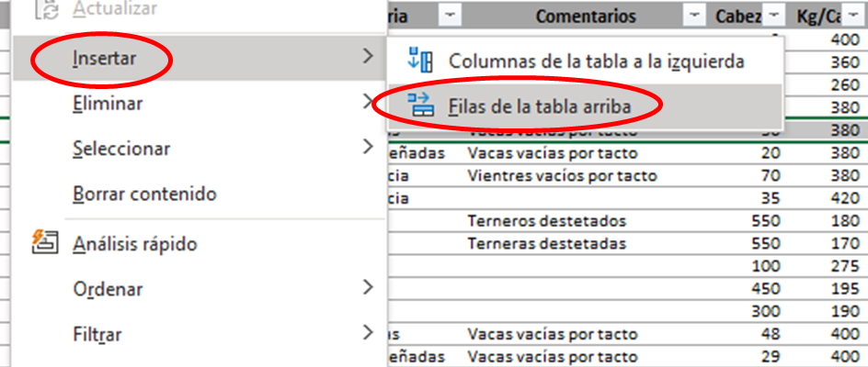 Figura 1 Figura 2
6.- | Paso 3 de la Guía de ayuda rápida: A medida que agregues esos movimientos de altas y bajas, la Tabla de Stock contable se irá actualizando automáticamente en cabezas, en los kilos y en los montos que hayas dado de alta o de baja, pero no estará incluyendo los kilos que se van produciendo mientras tanto, y sus correspondientes valores económicos. Cuando quieras "ajustar los kilos", para obtener el inventario actualizado con pesos y valores reales, basta que indiques los kilos actuales (reales, ya sea pesados o estimados) para cada categoría, en la Tabla de Inventario de kilos y precios actualizados (Real). Las Normas de Gestión CREA indican que en la actividad cría se deben actualizar los kilajes al menos una vez al año (al cierre de la campaña). Mientras que en la actividad invernada, debe hacerse de forma trimestral.
7.- | Paso 4 de la Guía de ayuda rápida: Inmediatamente, registra los precios/kilo reales (actualizados a la fecha del ajuste) de cada categoría en misma Tabla. DEBEN INCLUIRSE LOS PRECIOS EN TODAS LAS CATEGORÍAS DE LA TABLA, TENGAN O NO EXISTENCIAS AL CIERRE (Esto es así porque sino se hará un calculo erroneo de la Diferencia por Tenencia con el sistema tradicional, ya que al calcular el valor del inventario inicial a valores de cierre de una categoría cuyo valor al cierre fuera igual a cero (0), calculará que esa categoría del inventario inicial tiene un valor igual a cero(0) al cierre). Para que las actualizaciones en kilos y en montos económicos se apliquen, tenés que completar los pasos 5 y 6 de la Guía de ayuda rápida.
8.- | Paso 5 de la Guía de ayuda rápida: Haciendo click sobre el Paso 5 de la Guía de ayuda rápida, se realizará el ajuste de Kilos Producidos (Diferencia entre los kilos reales y los kilos contables). Luego sólo tenés que completar la fecha correspondiente a la fecha de ajuste (cierre del trimestre en la actividad invernada, y cierre de la campaña en la actividad cría, según las Normas de Gestión CREA), en todos los asientos de Kilos Producidos.
9.- | Paso 6 de la Guía de ayuda rápida: Finalmente haciendo click sobre el Paso 6 de la Guía de ayuda rápida, se realizará el ajuste por Tenencia (Diferencia entre el valor actualizado del stock de hacienda, y el valor contable que surge de los movimientos de altas y bajas de hacienda registrados). Luego sólo tenés que completar la fecha correspondiente a la fecha de ajuste (cierre del trimestre en la actividad invernada, y cierre de la campaña en la actividad cría, según las Normas de Gestión CREA).
10.- | Realizados todos los pasos anteriores, en las Tablas de Producción de Carne e Ingreso Ganadero, tanto con la Metodología de cálculo actual como con la tradicional, podrás observar la Producción de Carne y el Ingreso Ganadero en pesos corrientes. Podés ver el resultado de cada actividad por separado (En Ganadería de carne: Cabaña, Cría, Recría, Invernada o Feed-lot; y en Ganadería de Leche: Tambo, Guachera y Recría). Para ello debes seleccionar la actividad correspondiente en la casilla correspondiente. Si quisieras ver todas las actividades consolidadas, basta que pongas un * (asterisco), en la celda de Actividades. Este símbolo englobará todas las actividades que hayas cargado. Por defecto (default) la celda de actividad, viene con el asterisco, para visualizar todas las actividades en forma consolidada.
11.- | Podés ver el resultado de toda la campaña, indicando la fecha de inicio y cierre de la campaña (30-jun del año de inicio, al 30-jun del año de cierre). Si quisieran ver la producción de un período menor (por ejemplo: un trimestre determinado, o incluso un mes), podes hacerlo, teniendo la precausión de que tendrás que hacer los ajustes de "kilos producidos" y "Res. tenencia" al finalizar cada período que luego quieras analizar. Sólo así los resultados serán correctos. De lo contratio, omitirás ambos términos y el cálculo será incorrecto.
11.- | Para visualizar los resultados en pesos constantes, deberás ingresar los coeficientes de actualización (IPIM), tal cual surgen habitualmente en la publicación "Lo ayudamos a cerrar gestión", en la correspondiente columna de la solapa Movimientos, Precios e Indices. Una vez que hayas ingresado los coeficientes, podrás ver los resultados en pesos actualizados, haciendo click en la viñeta $ actualizados.
12.- | Cualquier duda con respecto a las Normas de Gestión CREA, se sugiere leer el capítulo 6.2 de la misma en la Plataforma correspondiente en la web CREA (https://www.crea.org.ar/6-2-ganaderia/)
 |  | Producción de Carne e Ingreso Neto Ganadero Metodología de cálculo anterior .
 | Area Empresa - I+D - CREA © .

Planilla de datos
Stock al inicio del período analizado (al 1/7/2023) |  |  |  |  |  |  |  |  | Stock Contable (por movimientos de altas y bajas) (al 30/6/2024) |  |  |  |  |  |  | Inventario Real (a kilos y precios actualizados) |  |  | Dif. Real - Contable |  |  | Intentario de inicio |  |  |  |  |  |  | VOLVER AL CUADRO DE STOCK Y RESULTADOS
Categoria | Actividad | Cab. Inicio período | Kg/Cab. Inicio período | Kg. Totales Inicio período | $/Kg. Inicio período | $/Cab. Inicio período | $ Total IP (corrientes) | IP en Valores Actualizados | Cab. Stock | Kg./cab. Stock | Kg. Totales Stock | $/Kg. Stock | $/Cab. Stock | $ Total FP (corrientes) | FP en Valores Actualizados | Kg./Cab. al Cierre | $/Kg. al Cierre | $/Cab. al Cierre | Kg. Diferencia | $ Total Diferencia | Columna1 | Fecha | Movimiento | Categoría | Actividad | Tipo de Activo | Comentarios | Cabezas | Kg/Cab. | Kg. | $/Kg | $/Cab. | $ Total (corrientes) | Valores Actualizados
Toros | Cría | 0 | 0 | 0 | 0 | 0 | 0 | 0 | 0 | 0 | 0 | 0 | 0 | 0 | 0 |  |  | 0 | 0 | 0 |  | Fecha ??? | Inventario de inicio | Toros | Cría | ANC |  |  |  | 0 |  | 0 | 0 | 0
Vacas CUT | Cría | 0 | 0 | 0 | 0 | 0 | 0 | 0 | 0 | 0 | 0 | 0 | 0 | 0 | 0 |  |  | 0 | 0 | 0 |  | Fecha ??? | Inventario de inicio | Vacas CUT | Cría | ANC |  |  |  | 0 |  | 0 | 0 | 0
Vacas rodeo cría | Cría | 0 | 0 | 0 | 0 | 0 | 0 | 0 | 0 | 0 | 0 | 0 | 0 | 0 | 0 |  |  | 0 | 0 | 0 |  | Fecha ??? | Inventario de inicio | Vacas rodeo cría | Cría | ANC |  |  |  | 0 |  | 0 | 0 | 0
Vaquillonas rodeo cría | Cría | 0 | 0 | 0 | 0 | 0 | 0 | 0 | 0 | 0 | 0 | 0 | 0 | 0 | 0 |  |  | 0 | 0 | 0 |  | Fecha ??? | Inventario de inicio | Vaquillonas rodeo cría | Cría | ANC |  |  |  | 0 |  | 0 | 0 | 0
Vaq. Recría 2/3 | Recría | 0 | 0 | 0 | 0 | 0 | 0 | 0 | 0 | 0 | 0 | 0 | 0 | 0 | 0 |  |  | 0 | 0 | 0 |  | Fecha ??? | Inventario de inicio | Vaq. Recría 2/3 | Recría | AC |  |  |  | 0 |  | 0 | 0 | 0
Vaq. Recría 1/2 | Recría | 0 | 0 | 0 | 0 | 0 | 0 | 0 | 0 | 0 | 0 | 0 | 0 | 0 | 0 |  |  | 0 | 0 | 0 |  | Fecha ??? | Inventario de inicio | Vaq. Recría 1/2 | Recría | AC |  |  |  | 0 |  | 0 | 0 | 0
Terneras | Recría | 0 | 0 | 0 | 0 | 0 | 0 | 0 | 0 | 0 | 0 | 0 | 0 | 0 | 0 |  |  | 0 | 0 | 0 |  | Fecha ??? | Inventario de inicio | Terneras | Recría | AC |  |  |  | 0 |  | 0 | 0 | 0
Terneros al pie | Cría | 0 | 0 | 0 | 0 | 0 | 0 | 0 | 0 | 0 | 0 | 0 | 0 | 0 | 0 |  |  | 0 | 0 | 0 |  | Fecha ??? | Inventario de inicio | Terneros al pie | Cría | AC |  |  |  | 0 |  | 0 | 0 | 0
Toros refugo | Cría | 0 | 0 | 0 | 0 | 0 | 0 | 0 | 0 | 0 | 0 | 0 | 0 | 0 | 0 |  |  | 0 | 0 | 0 |  | Fecha ??? | Inventario de inicio | Toros refugo | Cría | AC |  |  |  | 0 |  | 0 | 0 | 0
Vacas refugo | Cría | 0 | 0 | 0 | 0 | 0 | 0 | 0 | 0 | 0 | 0 | 0 | 0 | 0 | 0 |  |  | 0 | 0 | 0 |  | Fecha ??? | Inventario de inicio | Vacas refugo | Cría | AC |  |  |  | 0 |  | 0 | 0 | 0
Novillitos 260-300 | Recría | 0 | 0 | 0 | 0 | 0 | 0 | 0 | 0 | 0 | 0 | 0 | 0 | 0 | 0 |  |  | 0 | 0 | 0 |  | Fecha ??? | Inventario de inicio | Novillitos 260-300 | Recría | AC |  |  |  | 0 |  | 0 | 0 | 0
Novillitos 230-260 | Recría | 0 | 0 | 0 | 0 | 0 | 0 | 0 | 0 | 0 | 0 | 0 | 0 | 0 | 0 |  |  | 0 | 0 | 0 |  | Fecha ??? | Inventario de inicio | Novillitos 230-260 | Recría | AC |  |  |  | 0 |  | 0 | 0 | 0
Terneros | Recría | 0 | 0 | 0 | 0 | 0 | 0 | 0 | 0 | 0 | 0 | 0 | 0 | 0 | 0 |  |  | 0 | 0 | 0 |  | Fecha ??? | Inventario de inicio | Terneros | Recría | AC |  |  |  | 0 |  | 0 | 0 | 0

Período analizado:
TOTAL | * | 0 | 0 | 0 | 0 | 0 | 0 | 0 | 0 | 0 | 0 | 0 | 0 | 0 | 0 |  |  |  | 0 | 0 |  | TOTAL |  | TODAS | * |  |  | 0 | 0 | 0 |  |  | 0 | 0
 |  |  |  |  |  |  |  |  |  |  |  |  |  |  |  |  |  |  |  |  |  | Movimientos
 |  |  |  |  |  |  | Actividad |  | * |  | 12 meses |  | 01/07/2023 |  | 30/06/2024 |  | Ajustado por |  | SIPM |  |  | Fecha | Movimiento | Categoría | Actividad | Activo | Comentarios | Cabezas | Kg/Cab. | Kg. | $/Kg | $/Cab. | Total $ corr-tes | Valores Actualizados
 |  |  |  |  |  |  |  |  |  |  |  |  |  |  |  |  |  |  |  |  |  |  |  |  |  |  |  |  |  | 0 |  | 0 | 0 | 0
GUIA DE AYUDA RÁPIDA: (hacé click sobre cada uno de los pasos) |  |  |  |  |  |  | Producción de Carne e Ingreso Ganadero Metodología de cálculo actual |  |  |  |  |  | Producción de Carne e Ingreso Ganadero Metodología de cálculo tradicional . |  |  |  |  |  | Valores ajustados a

1- Completa el inventario de inicio (sólo las celdas grisadas) Tenes que hacerlo sólo la primera vez que cargues los datos. |  |  |  |  |  |  |  |  |  |  |  |  |  |  |  |  |  | FALSE | 2025-06-01
 |  |  |  |  |  |  |  |  | Kilos | $corr./Kg | Total $ corrientes | Valores Actualiz. |  |  | Cabezas | Kilos | $corr./Kg | Total $ corrientes | Valores Actualiz.
 |  |  |  |  |  |  | Kilos Producidos |  | 0 | 0 | 0 | 0 | Venta |  | 0 | 0 | 0 | 0 | 0
2- Introduci todos los MOVIMIENTOS de ALTAS y BAJAS |  |  |  |  |  |  | Nacimiento |  | 0 | 0 | 0 | 0 | Traslado Salida |  | 0 | 0 | 0 | 0 | 0
 |  |  |  |  |  |  | Mortandad |  | 0 | 0 | 0 | 0 | Consumo |  | 0 | 0 | 0 | 0 | 0
 |  |  |  |  |  |  | Cambio Categoria |  | 0 | 0 | 0 | 0 | Donación |  | 0 | 0 | 0 | 0 | 0
3- Cuando quieras ajustar los kilajes reales de cada categoría, registralos en la Tabla de Inventario de kilos y precios actualizados (Real). |  |  |  |  |  |  | Cesión e/actividades |  | 0 | 0 | 0 | 0 |  |  | 0 | 0 | 0 | 0 | 0
 |  |  |  |  |  |  |  |  |  |  |  |  | Mortandad |  | 0 | / / / / / / / / / / | / / / / / / / / / / | / / / / / / / / / / / | / / / / / / / / / / /
 |  |  |  |  |  |  |  |  |  |  |  |  | Robo |  | 0 | 0 | 0 | 0 | 0
 |  |  |  |  |  |  |  |  |  |  |  |  | Error de recuento (-) |  | 0 | 0 | 0 | 0 | 0
4- Inmediatamente, registra los precios/kilo reales (actualizados) de cada categoría en misma Tabla. |  |  |  |  |  |  |  |  |  |  |  |  | Compra |  | 0 | 0 | 0 | 0 | 0
 |  |  |  |  |  |  |  |  |  |  |  |  | Traslado Entrada |  | 0 | 0 | 0 | 0 | 0
 |  |  |  |  |  |  |  |  |  |  |  |  |  |  | 0 | 0 | 0 | 0 | 0
5- Ajusta la diferencia de kilos (Real-Contable)/ KILOS PRODUCIDOS Al finalizar agrega la fecha de ajuste |  |  |  |  |  | Ajuste Kilos Producidos REALIZADO |  |  |  |  |  |  | Nacimiento |  | 0 | / / / / / / / / / / | / / / / / / / / / / | / / / / / / / / / / / | / / / / / / / / / / /
 |  |  |  |  |  |  |  |  |  |  |  |  | Error de recuento (+) |  | 0 | 0 | 0 | 0 | 0
 |  |  |  |  |  |  |  |  |  |  |  |  | Inventario Final |  | 0 | 0 | 0 | 0 | 0
6.- Ajusta la diferencia de valuación (Real-Contable) / TENENCIA Al finalizar agregua la fecha de ajuste |  |  |  |  |  | Ajuste por Tenencia REALIZADO |  |  |  |  |  |  | Inventario Inicial |  | 0 | 0 | 0 | 0 | 0
 |  |  |  |  |  |  | Ingreso |  | 0 | 0 | 0 | 0 | Ingreso |  | Cab. OK! | 0 | 0 | 0 | 0
 |  |  |  |  |  |  | Res. por Tenencia (AC) |  |  | 0 | 0 | 0 | Res. por Tenencia |  |  |  | 0 | 0 | 0
 |  |  |  |  |  |  | Res. por Tenencia (ANC) |  |  | 0 | 0 | 0
 |  |  |  |  |  |  | Ajuste por exposición inflación |  |  | 0 |  | 0
 |  |  |  |  |  |  | Ingreso con Tenencia |  | 0 | - | 0 | 0 | Ingreso con Tenencia |  |  | 0 | - | 0 | 0

 |  |  |  |  |  |  |  | Stock Promedio |  | 0.0 | Cabezas adultas
 |  |  |  |  |  |  |  | Producción / cab. adulta |  |  | Kg./cabeza adulta
 |  |  |  |  |  | FALSE | ATENCION: NO EXISTE AJUSTE DE KILOS PRODUCIDOS EN TODAS LAS CATEGORÍAS, A LA FECHA DE CIERRE DEL PERÍODO ANALIZADO. LA PRODUCCION PUEDE NO ESTAR INCLUYENDOLOS
 |  |  |  |  |  | FALSE | ATENCION: NO EXISTE AJUSTE POR TENENCIA EN TODAS LAS CATEGORÍAS, A LA FECHA DE CIERRE DEL PERÍODO ANALIZADO. EL INGRESO PUEDE NO ESTAR INCLUYENDOLO

 |  |  |  |  |  |  |  |  |  |  |  |  |  |  |  |  |  |  |  |  |  |  |  |  |  |  |  |  |  |  |  |  |  |  | #REF!

